Лист1
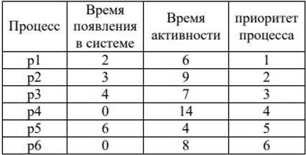

FCFS
 | 1
 | 2
 | 3
 | 4
 | 5
 | 6
 | 0 | 2 | 3 | 4 | 6 | 8 | 14 |  |  |  | 22 |  | 28 |  |  | 37 |  | 44 | 48

Ср вр выполн |  | 29.67

Ср вр ожид |  | 21.67

SJF без прерыв
 | 1
 | 2
 | 3
 | 4
 | 5
 | 6
 | 0 | 2 | 3 | 4 | 6 | 8 |  | 14 |  | 18 |  | 25 |  |  | 34 |  |  |  | 48

Ср вр выполн |  | 22

Ср вр ожид |  | 14.00

SJF с прерыв
 | 1
 | 2
 | 3
 | 4
 | 5
 | 6
 | 0 | 2 | 3 | 4 | 6 | 8 |  | 14 |  | 18 |  | 25 |  |  | 34 |  |  |  | 48

Ср вр выполн |  | 22.00

Ср вр ожид |  | 14.00

По приор без прерыв
 | 1
 | 2
 | 3
 | 4
 | 5
 | 6
 | 0 | 2 | 3 | 4 | 6 | 8 | 14 |  |  | 20 |  | 29 |  |  | 36 |  | 40 |  | 48

Ср вр выполн |  | 28.67

Ср вр ожид |  | 20.67

По приор с прерыв
 | 1
 | 2
 | 3
 | 4
 | 5
 | 6
 | 0 | 2 | 3 | 4 | 6 | 8 |  | 17 |  |  | 24 |  |  | 36 |  | 40 |  |  | 48

Ср вр выполн |  | 26.67

Ср вр ожид |  | 18.33

RR
 | 1
 | 2
 | 3
 | 4
 | 5
 | 6
 | 0 | 2 | 3 | 4 | 6 | 8 | 12 |  | 16 |  | 20 | 24 |  | 28 |  | 32 | 34 | 38 | 42 | 45 | 46 | 48

Ср вр выполн |  | 36.33

Ср вр ожид |  | 28.33

